Hoja1
 | A | B | C | D | E
 | Ropa | Muebles | Afore | Banco | Digital
 | 15% | 20% | 25% | 25% | 15% | 100%
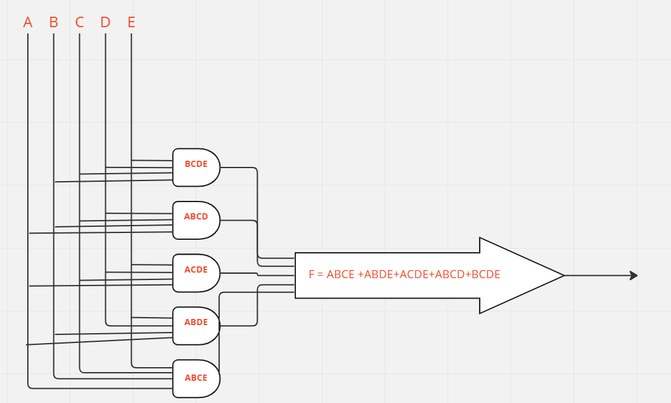
 | p | q | r | s | t |  |  |  |  |  | P v Q v R v S v T |  | Analisis de resultados | F
1 | 1 | 1 | 1 | 1 | 1 | 15% | 20% | 25% | 25% | 15% | 100% | Leal | Cliente es leal por que supera el 75% de cuentas y/o productos | 1
2 | 1 | 1 | 1 | 1 | 0 | 15% | 20% | 25% | 25% | 0% | 85% | Leal | Cliente es leal por que supera el 75% de cuentas y/o productos | 1
3 | 1 | 1 | 1 | 0 | 1 | 15% | 20% | 25% | 0% | 15% | 75% | Leal | Cliente es leal por que supera el 75% de cuentas y/o productos | 1
4 | 1 | 1 | 1 | 0 | 0 | 15% | 20% | 25% | 0% | 0% | 60% | No es leal | Cliente no es leal por que no supera el 75% de cuentas y/o productos | 0
5 | 1 | 1 | 0 | 1 | 1 | 15% | 20% | 0% | 25% | 15% | 75% | Leal | Cliente es leal por que supera el 75% de cuentas y/o productos | 1
6 | 1 | 1 | 0 | 1 | 0 | 15% | 20% | 0% | 25% | 0% | 60% | No es leal | Cliente no es leal por que no supera el 75% de cuentas y/o productos | 0
7 | 1 | 1 | 0 | 0 | 1 | 15% | 20% | 0% | 0% | 15% | 50% | No es leal | Cliente no es leal por que no supera el 75% de cuentas y/o productos | 0
8 | 1 | 1 | 0 | 0 | 0 | 15% | 20% | 0% | 0% | 0% | 35% | No es leal | Cliente no es leal por que no supera el 75% de cuentas y/o productos | 0
9 | 1 | 0 | 1 | 1 | 1 | 15% | 0% | 25% | 25% | 15% | 80% | Leal | Cliente es leal por que supera el 75% de cuentas y/o productos | 1
10 | 1 | 0 | 1 | 1 | 0 | 15% | 0% | 25% | 25% | 0% | 65% | No es leal | Cliente no es leal por que no supera el 75% de cuentas y/o productos | 0
11 | 1 | 0 | 1 | 0 | 1 | 15% | 0% | 25% | 0% | 15% | 55% | No es leal | Cliente no es leal por que no supera el 75% de cuentas y/o productos | 0
12 | 1 | 0 | 1 | 0 | 0 | 15% | 0% | 25% | 0% | 0% | 40% | No es leal | Cliente no es leal por que no supera el 75% de cuentas y/o productos | 0 |  | ABC
13 | 1 | 0 | 0 | 1 | 1 | 15% | 0% | 0% | 25% | 15% | 55% | No es leal | Cliente no es leal por que no supera el 75% de cuentas y/o productos | 0 | DE |  | 0 0 0 | 0 0 1 | 0 1 1 | 0 1 0 | 1 1 0 | 1 1 1 | 1 0 1 | 1 0 0
14 | 1 | 0 | 0 | 1 | 0 | 15% | 0% | 0% | 25% | 0% | 40% | No es leal | Cliente no es leal por que no supera el 75% de cuentas y/o productos | 0 |  | 0 0
15 | 1 | 0 | 0 | 0 | 1 | 15% | 0% | 0% | 0% | 15% | 30% | No es leal | Cliente no es leal por que no supera el 75% de cuentas y/o productos | 0 |  | 0 1 |  |  |  |  |  | 1
16 | 1 | 0 | 0 | 0 | 0 | 15% | 0% | 0% | 0% | 0% | 15% | No es leal | Cliente no es leal por que no supera el 75% de cuentas y/o productos | 0 |  | 1 1 |  |  | 1 |  | 1 | 1 | 1
17 | 0 | 1 | 1 | 1 | 1 | 0% | 20% | 25% | 25% | 15% | 85% | Leal | Cliente es leal por que supera el 75% de cuentas y/o productos | 1 |  | 1 0 |  |  |  |  |  | 1
18 | 0 | 1 | 1 | 1 | 0 | 0% | 20% | 25% | 25% | 0% | 70% | No es leal | Cliente no es leal por que no supera el 75% de cuentas y/o productos | 0
19 | 0 | 1 | 1 | 0 | 1 | 0% | 20% | 25% | 0% | 15% | 60% | No es leal | Cliente no es leal por que no supera el 75% de cuentas y/o productos | 0
20 | 0 | 1 | 1 | 0 | 0 | 0% | 20% | 25% | 0% | 0% | 45% | No es leal | Cliente no es leal por que no supera el 75% de cuentas y/o productos | 0
21 | 0 | 1 | 0 | 1 | 1 | 0% | 20% | 0% | 25% | 15% | 60% | No es leal | Cliente no es leal por que no supera el 75% de cuentas y/o productos | 0
22 | 0 | 1 | 0 | 1 | 0 | 0% | 20% | 0% | 25% | 0% | 45% | No es leal | Cliente no es leal por que no supera el 75% de cuentas y/o productos | 0
23 | 0 | 1 | 0 | 0 | 1 | 0% | 20% | 0% | 0% | 15% | 35% | No es leal | Cliente no es leal por que no supera el 75% de cuentas y/o productos | 0
24 | 0 | 1 | 0 | 0 | 0 | 0% | 20% | 0% | 0% | 0% | 20% | No es leal | Cliente no es leal por que no supera el 75% de cuentas y/o productos | 0
25 | 0 | 0 | 1 | 1 | 1 | 0% | 0% | 25% | 25% | 15% | 65% | No es leal | Cliente no es leal por que no supera el 75% de cuentas y/o productos | 0
26 | 0 | 0 | 1 | 1 | 0 | 0% | 0% | 25% | 25% | 0% | 50% | No es leal | Cliente no es leal por que no supera el 75% de cuentas y/o productos | 0
27 | 0 | 0 | 1 | 0 | 1 | 0% | 0% | 25% | 0% | 15% | 40% | No es leal | Cliente no es leal por que no supera el 75% de cuentas y/o productos | 0
28 | 0 | 0 | 1 | 0 | 0 | 0% | 0% | 25% | 0% | 0% | 25% | No es leal | Cliente no es leal por que no supera el 75% de cuentas y/o productos | 0
29 | 0 | 0 | 0 | 1 | 1 | 0% | 0% | 0% | 25% | 15% | 40% | No es leal | Cliente no es leal por que no supera el 75% de cuentas y/o productos | 0
30 | 0 | 0 | 0 | 1 | 0 | 0% | 0% | 0% | 25% | 0% | 25% | No es leal | Cliente no es leal por que no supera el 75% de cuentas y/o productos | 0
31 | 0 | 0 | 0 | 0 | 1 | 0% | 0% | 0% | 0% | 15% | 15% | No es leal | Cliente no es leal por que no supera el 75% de cuentas y/o productos | 0
32 | 0 | 0 | 0 | 0 | 0 | 0% | 0% | 0% | 0% | 0% | 0% | No es leal | Cliente no es leal por que no supera el 75% de cuentas y/o productos | 0

